Lambda D
Versie 2025.1
Toepassing NTA8800:2024

Het minimale aantal monsters conform de meest recente productnorm dient door een onafhankelijk party getest te zijn.
Tabel - Meetresultaten proefstukken geaclimatiseerd bij 23°C en 50%RV
Meet resultaat
Monster | Gemeten door | Lambdawaarde (W/m.K)
1 |  | 0.0000
2 |  | 0.0000
3 |  | 0.0000
4 |  | 0.0000 |  | k-factor invullen (afhankelijk van het aantal monsters)
5 |  | 0.0000
6 |  | 0.0000 |  | lavg | 0.0000
7 |  | 0.0000 |  | n | 10
8 |  | 0.0000 |  | k |  | (Tabel J.1 NTA8800)
9 |  | 0.0000 |  | St dev | 0.0000 | (Formule J.2 NTA8800)
10 |  | 0.0000 |  | Lambda 90/90 | 0.0000 | (Formule J.1 NTA8800)
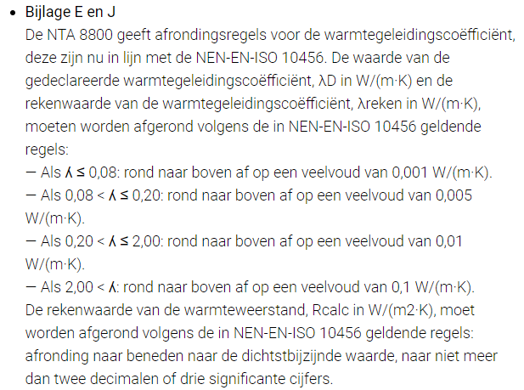
 | Gemiddelde | 0.0000 | > | Lambda D | 0.030 | (E2.2.2.4 NTA8800) | Afronding:

Tabel J.1 — Waarden voor k bij een eenzijdige tolerantie-interval van 90 % met een betrouwbaarheidsniveau van 90 %
Aantal meetwaarden | k
3 | 4.26
4 | 3.19
5 | 2.74
6 | 2.49
7 | 2.33
8 | 2.22
9 | 2.13
10 | 2.07
11 | 2.01
12 | 1.97
13 | 1.93
14 | 1.90
15 | 1.87
16 | 1.84
17 | 1.82
18 | 1.80
19 | 1.78
20 | 1.77
22 | 1.74
24 | 1.71
25 | 1.70
30 | 1.66
35 | 1.62
40 | 1.60
45 | 1.58
50 | 1.56
100 | 1.47
300 | 1.39
500 | 1.36
2 000 | 1.32
OPMERKING De k-waarde voor andere aantallen meetwaarden kan door lineaire interpolatie worden bepaald of worden ontleend aan NEN-ISO 16269-6 Statistische interpretatie van gegevens – Deel 6: Bepaling van statistische tolerantie-intervallen.

